【法改正後】役員・評議員一覧
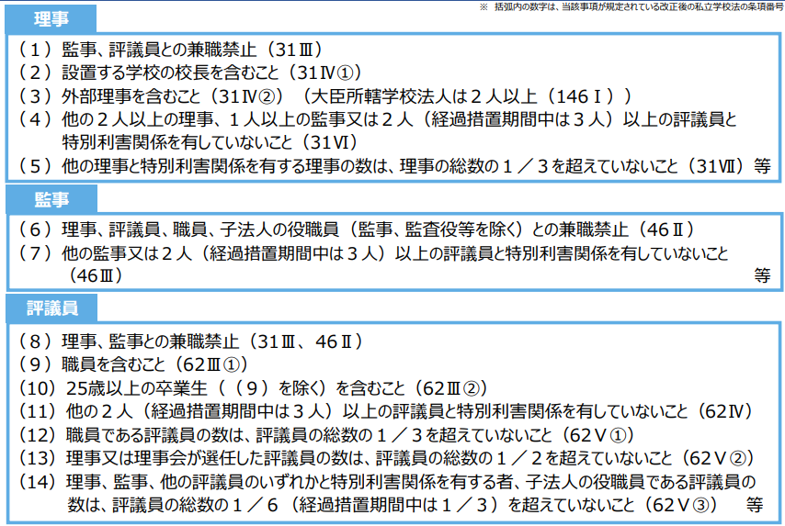
【法改正後】役員・評議員名簿 |  |  |  |  |  | （令和 年 月 日時点）
記入上の注意
・水色のセルは、手入力できます。
・緑色のセルは、タブから選択できます。
・黄色のセルは、入力できません（自動計算です）。

＜理事＞ |  |  |  |  |  |  | ＜監事＞ |  |  |  | （単位：人） |  | ＜評議員＞ |  |  |  |  | （単位：人）
 |  |  | 定数 |  | 実員 | 判定 |  |  | 定数 |  | 実員 | 判定 |  |  | 定数 | 基準（定数） |  | 実員 | 判定
 |  | 理事総数 | 人 |  | 人 | OK |  | 監事総数 |  |  | 人 | OK |  | 評議員総数 | 人 |  |  | 人 | 注意
 |  | 校長（園長） |  |  | 人 | OK |  |  |  |  |  |  |  | 職員 |  | 人 | 以内 | 人 | OK
 |  | 外部理事 |  |  | 人 | OK |  |  |  |  |  |  |  | 卒業生 |  |  | 以上 | 人 | OK
 |  | その他 |  |  | 人 | OK |  |  |  |  |  |  |  | 学識経験者 |  | なし |  | 人 | なし
 |  |  |  |  |  |  |  |  |  |  |  |  |  | 上記のうち理事会選任 | 人 | 定数の1/2以内 |  |  | OK

 | 氏名 | 区分 | 特別利害関係人 |  |  |  |  | 氏名 | 特別利害関係人 |  |  |  |  | 氏名 | 区分 | 特別利害関係人
 |  |  | 理事 | 監事 | 評議 | 判定 |  |  | 理事 | 監事 | 評議 | 判定 |  |  |  | 理事 | 監事 | 評議 | 判定
理1 |  |  |  |  |  | OK | 監1 |  |  |  |  | OK | 評1 |  |  |  |  |  | OK
理2 |  |  |  |  |  | OK | 監2 |  |  |  |  | OK | 評2 |  |  |  |  |  | OK
理3 |  |  |  |  |  | OK | 監3 |  |  |  |  | OK | 評3 |  |  |  |  |  | OK
理4 |  |  |  |  |  | OK | 監4 |  |  |  |  | OK | 評4 |  |  |  |  |  | OK
理5 |  |  |  |  |  | OK | 監5 |  |  |  |  | OK | 評5 |  |  |  |  |  | OK
理6 |  |  |  |  |  | OK |  |  |  |  |  |  | 評6 |  |  |  |  |  | OK
理7 |  |  |  |  |  | OK |  |  |  |  |  |  | 評7 |  |  |  |  |  | OK
「判定」で「注意」が出た場合
理8 |  |  |  |  |  | OK |  |  |  |  |  |  | 評8 |  |  |  |  |  | OK
理9 |  |  |  |  |  | OK |  |  |  |  |  |  | 評9 |  |  |  |  |  | OK
理10 |  |  |  |  |  | OK |  |  |  |  |  |  | 評10 |  |  |  |  |  | OK
理11 |  |  |  |  |  | OK | チェック |  |  |  |  |  | 評11 |  |  |  |  |  | OK
理12 |  |  |  |  |  | OK |  | １人の監事が、２人以上の評議員と特別利害関係を有していませんか。 |  |  |  |  | 評12 |  |  |  |  |  | OK
理13 |  |  |  |  |  | OK |  |  |  |  |  |  | 評13 |  |  |  |  |  | OK
理14 |  |  |  |  |  | OK |  |  |  |  |  |  | 評14 |  |  |  |  |  | OK
理15 |  |  |  |  |  | OK |  |  |  |  |  |  | 評15 |  |  |  |  |  | OK
 |  |  |  |  |  |  |  |  |  |  |  |  | 評16 |  |  |  |  |  | OK
「判定」で「注意」が出た場合
「判定」で「注意」が出た場合

チェック |  |  |  |  |  |  |  |  |  |  |  |  | チェック
 | １人の理事が、ほかの２人以上の理事と特別利害関係を有していませんか。 |  |  |  |  |  |  |  |  |  |  |  |  | １人の評議員が、ほかの２人以上の評議員と特別利害関係を有していませんか。

 | １人の理事が、２人以上の評議員と特別利害関係を有していませんか。 |  |  |  |  |  |  |  |  |  |  |  |  | 職員である評議員の数は、評議員数の総数の１／３を超えていませんか。

 | 他の理事と特別利害関係を有する理事の数が、理事総数の１／３以下ですか。 |  |  |  |  |  |  |  |  |  |  |  |  |  | ➡ 評議員総数の１／３ ＝ | 人 | ➡ | 1人 | 以上は×）

 |  |  |  |  |  |  |  |  |  |  |  |  |  | 理事会が選任した評議員の数は、評議員数の総数の１／２を超えていませんか。
 |  | ➡ 理事総数の１／３ ＝ | 人 | ➡ | 1人 | 以上は×）
 |  |  |  |  |  |  |  |  |  |  |  |  |  |  | ➡ 評議員総数の１／３ ＝ | 人 | ➡ | 1人 | 以上は×）

 |  |  |  |  |  |  |  |  |  |  |  |  |  | 理事・監事・他の評議員のいずれかと特別利害関係を有する評議員の数は、評議員数の総数の１／６を超えていませんか。

 |  |  |  |  |  |  |  |  |  |  |  |  |  |  | ➡ 評議員総数の１／６ ＝ | 人 | ➡ | 1人 | 以上は×）

入力例
入力例
【法改正後】役員・評議員名簿 |  |  |  |  |  | （令和 年 月 日時点）
記入上の注意
・水色のセルは、手入力できます。
・緑色のセルは、タブから選択できます。
・黄色のセルは、入力できません（自動計算です）。

＜理事＞ |  |  |  |  |  |  | ＜監事＞ |  |  |  | （単位：人） |  | ＜評議員＞ |  |  |  |  | （単位：人）
 |  |  | 定数 |  | 実員 | 判定 |  |  | 定数 |  | 実員 | 判定 |  |  | 定数 | 基準（定数） |  | 実員 | 判定
 |  | 理事総数 | 6人 |  | 6人 | OK |  | 監事総数 | 2人 |  | 2人 | OK |  | 評議員総数 | 7人 | 7人 |  | 7人 | OK
 |  | 校長（園長） | 1人 |  | 1人 | OK |  |  |  |  |  |  |  | 職員 | 2人 | 2人 | 以内 | 2人 | OK
 |  | 外部理事 | 2人 |  | 2人 | OK |  |  |  |  |  |  |  | 卒業生 | 1人 | 1人 | 以上 | 1人 | OK
特別利害関係人の欄に１名以上入ると「注意」と表示されます。
特別利害関係人の欄に１名以上入ると「注意」と表示されます。
 |  | その他 | 3人 |  | 3人 | OK |  |  |  |  |  |  |  | 学識経験者 | 4人 | なし |  | 4人 | なし
特別利害関係人の欄に１名以上入ると「注意」と表示されます。
 |  |  |  |  |  |  |  |  |  |  |  |  |  | 上記のうち理事会選任 | 3人 | 定数の1/2以内 |  | 3人 | OK

 | 氏名 | 区分 | 特別利害関係人 |  |  |  |  | 氏名 | 特別利害関係人 |  |  |  |  | 氏名 | 区分 | 特別利害関係人
 |  |  | 理事 | 監事 | 評議 | 判定 |  |  | 理事 | 監事 | 評議 | 判定 |  |  |  | 理事 | 監事 | 評議 | 判定
理1 | A | 校長（園長） | 理3 |  |  | 注意 | 監1 | あ |  |  | 評1 | 注意 | 評1 | a | 職員 | 理4 | 監1 |  | 注意
理2 | B | 外部理事 |  |  |  | OK | 監2 | い |  |  |  | OK | 評2 | b | 職員 |  |  |  | OK
理3 | C | 外部理事 | 理1 |  |  | 注意 | 監3 |  |  |  |  | OK | 評3 | c | 卒業生 |  |  |  | OK
理4 | D | その他 |  |  | 評1 | 注意 | 監4 |  |  |  |  | OK | 評4 | d | 学識経験者 |  |  |  | OK
理5 | E | その他 |  |  |  | OK | 監5 |  |  |  |  | OK | 評5 | e | 学識経験者 |  |  |  | OK
理6 | F | その他 |  |  |  | OK |  |  |  |  |  |  | 評6 | f | 学識経験者 |  |  |  | OK
理7 |  |  |  |  |  | OK |  |  |  |  |  |  | 評7 | g | 学識経験者 |  |  |  | OK
「判定」で「注意」が出た場合
理8 |  |  |  |  |  | OK |  |  |  |  |  |  | 評8 |  |  |  |  |  | OK
理9 |  |  |  |  |  | OK |  |  |  |  |  |  | 評9 |  |  |  |  |  | OK
理10 |  |  |  |  |  | OK |  |  |  |  |  |  | 評10 |  |  |  |  |  | OK
理11 |  |  |  |  |  | OK | チェック |  |  |  |  |  | 評11 |  |  |  |  |  | OK
理12 |  |  |  |  |  | OK |  | １人の監事が、２人以上の評議員と特別利害関係を有していませんか。 |  |  |  |  | 評12 |  |  |  |  |  | OK
理13 |  |  |  |  |  | OK |  |  |  |  |  |  | 評13 |  |  |  |  |  | OK
理14 |  |  |  |  |  | OK |  |  |  |  |  |  | 評14 |  |  |  |  |  | OK
理15 |  |  |  |  |  | OK |  |  |  |  |  |  | 評15 |  |  |  |  |  | OK
 |  |  |  |  |  |  |  |  |  |  |  |  | 評16 |  |  |  |  |  | OK
「判定」で「注意」が出た場合
「判定」で「注意」が出た場合

チェック |  |  |  |  |  |  |  |  |  |  |  |  | チェック
✓ | １人の理事が、ほかの２人以上の理事と特別利害関係を有していませんか。 |  |  |  |  |  |  |  |  |  |  |  | ✓ | １人の評議員が、ほかの２人以上の評議員と特別利害関係を有していませんか。

✓ | １人の理事が、２人以上の評議員と特別利害関係を有していませんか。 |  |  |  |  |  |  |  |  |  |  |  | ✓ | 職員である評議員の数は、評議員数の総数の１／３を超えていませんか。

✓ | 他の理事と特別利害関係を有する理事の数が、理事総数の１／３以下ですか。 |  |  |  |  |  |  |  |  |  |  |  |  |  | ➡ 評議員総数の１／３ ＝ | 2人 | ➡ | 3人 | 以上は×）

 |  |  |  |  |  |  |  |  |  |  |  |  | ✓ | 理事会が選任した評議員の数は、評議員数の総数の１／２を超えていませんか。
 |  | ➡ 理事総数の１／３ ＝ | 2人 | ➡ | 3人 | 以上は×）
 |  |  |  |  |  |  |  |  |  |  |  |  |  |  | ➡ 評議員総数の１／３ ＝ | 4人 | ➡ | 5人 | 以上は×）

 |  |  |  |  |  |  |  |  |  |  |  |  | ✓ | 理事・監事・他の評議員のいずれかと特別利害関係を有する評議員の数は、評議員数の総数の１／６を超えていませんか。

 |  |  |  |  |  |  |  |  |  |  |  |  |  |  | ➡ 評議員総数の１／６ ＝ | 1人 | ➡ | 2人 | 以上は×）

